Minions Pyjamas
Photo | Size | Qty
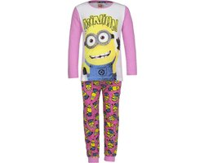 | 98 cm - 3 jaar | 2
 | 104 cm - 4 jaar | 1
 | 116 cm - 6 jaar | 0
 | 128 cm - 8 jaar | 0
 | 98 cm - 3 jaar | 3
 | 104 cm - 4 jaar | 6
 | 116 cm - 6 jaar | 4
 | 128 cm - 8 jaar | 0
 | 98 cm - 3 jaar | 0
 | 104 cm - 4 jaar | 3
 | 116 cm - 6 jaar | 0
 | 128 cm - 8 jaar | 0
 | 98 cm - 3 jaar | 6
 | 104 cm - 4 jaar | 4
 | 116 cm - 6 jaar | 0
 | 128 cm - 8 jaar | 0
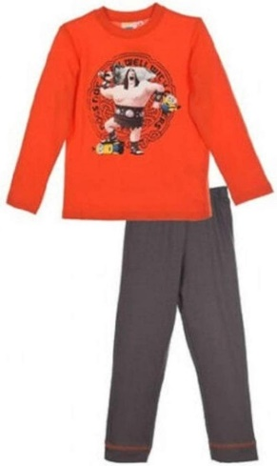 | 98 cm - 3 jaar | 1
 | 104 cm - 4 jaar | 2
 | 116 cm - 6 jaar | 1
 | 128 cm - 8 jaar | 1
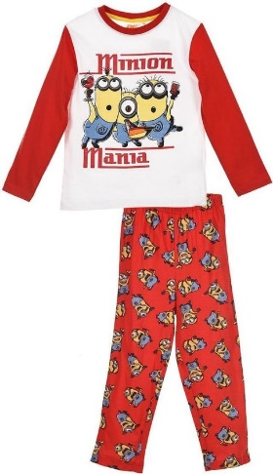 | 98 cm - 3 jaar | 22
 | 104 cm - 4 jaar | 14
 | 116 cm - 6 jaar | 2
 | 128 cm - 8 jaar | 0
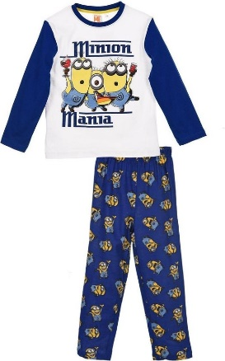 | 98 cm - 3 jaar | 9
 | 104 cm - 4 jaar | 0
 | 116 cm - 6 jaar | 0
 | 128 cm - 8 jaar | 0
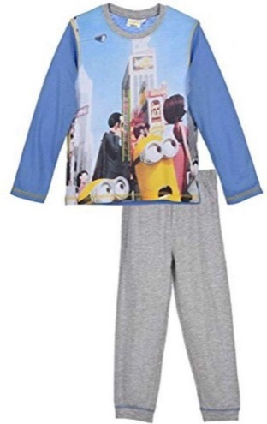 | 98 cm - 3 jaar | 6
 | 104 cm - 4 jaar | 7
 | 116 cm - 6 jaar | 1
 | 128 cm - 8 jaar | 5
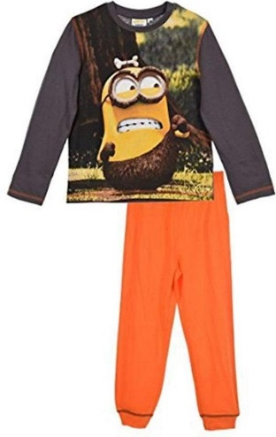 | 98 cm - 3 jaar | 6
 | 104 cm - 4 jaar | 5
 | 116 cm - 6 jaar | 0
 | 128 cm - 8 jaar | 0
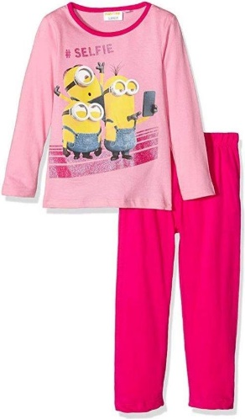 | 98 cm - 3 jaar | 4
 | 104 cm - 4 jaar | 2
 | 116 cm - 6 jaar | 2
 | 128 cm - 8 jaar | 4
 | 98 cm - 3 jaar | 2
 | 104 cm - 4 jaar | 0
 | 116 cm - 6 jaar | 4
 | 128 cm - 8 jaar | 4
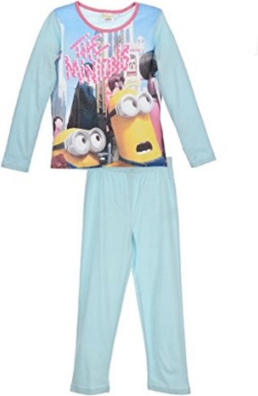 | 98 cm - 3 jaar | 7
 | 104 cm - 4 jaar | 5
 | 116 cm - 6 jaar | 7
 | 128 cm - 8 jaar | 6
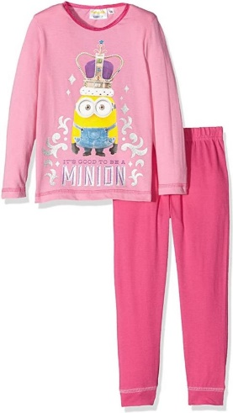 | 98 cm - 3 jaar | 3
 | 104 cm - 4 jaar | 6
 | 116 cm - 6 jaar | 3
 | 128 cm - 8 jaar | 6
 | 98 cm - 3 jaar | 4
 | 104 cm - 4 jaar | 0
 | 116 cm - 6 jaar | 6
 | 128 cm - 8 jaar | 1
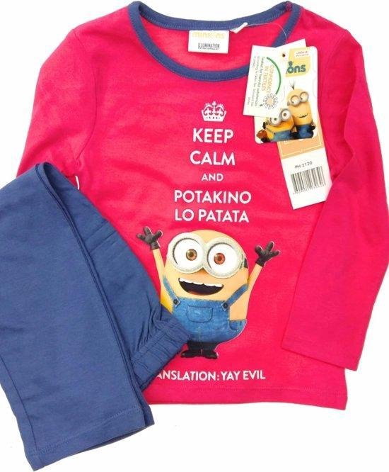 | 98 cm - 3 jaar | 6
 | 104 cm - 4 jaar | 6
 | 116 cm - 6 jaar | 3
 | 128 cm - 8 jaar | 3
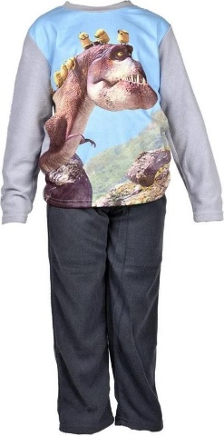 | 98 cm - 3 jaar | 8
 | 104 cm - 4 jaar | 9
 | 116 cm - 6 jaar | 7
 | 128 cm - 8 jaar | 9
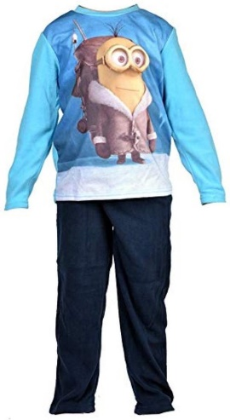 | 98 cm - 3 jaar | 9
 | 104 cm - 4 jaar | 7
 | 116 cm - 6 jaar | 0
 | 128 cm - 8 jaar | 7
Totaal: |  | 261

